상품제안서
옥스퍼드 빅장바구니(마트형) | 상품코드: F16812

 |  |  |  |  |  |  | 02-412-0044 | www.easy1.co.kr
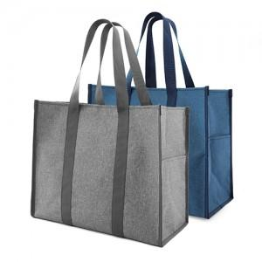

【상세/제작정보】 | 편리한 수납 ! 튼튼하고 넉넉한 사이즈 !

【인쇄/포장옵션】 | 실크 / OPP(비닐)

【공급단가】 | 수량 | 100~ | 300~ | 500~ | 1,000~ | 3,000~
*VAT별도 | 단가 | 5,620원 | 5,530원 | 5,400원 | 5,260원 | 5,170원

【상품 URL】 | http://www.easy1.co.kr/src/goods_detail.php?gdno=16812

